Schaubild A5.1-1
Schaubild A5.1.2-2: Schulische Berufsausbildung in den Ländern 2014 (100% = Anfänger/-innen im Sektor „Berufsausbildung“)
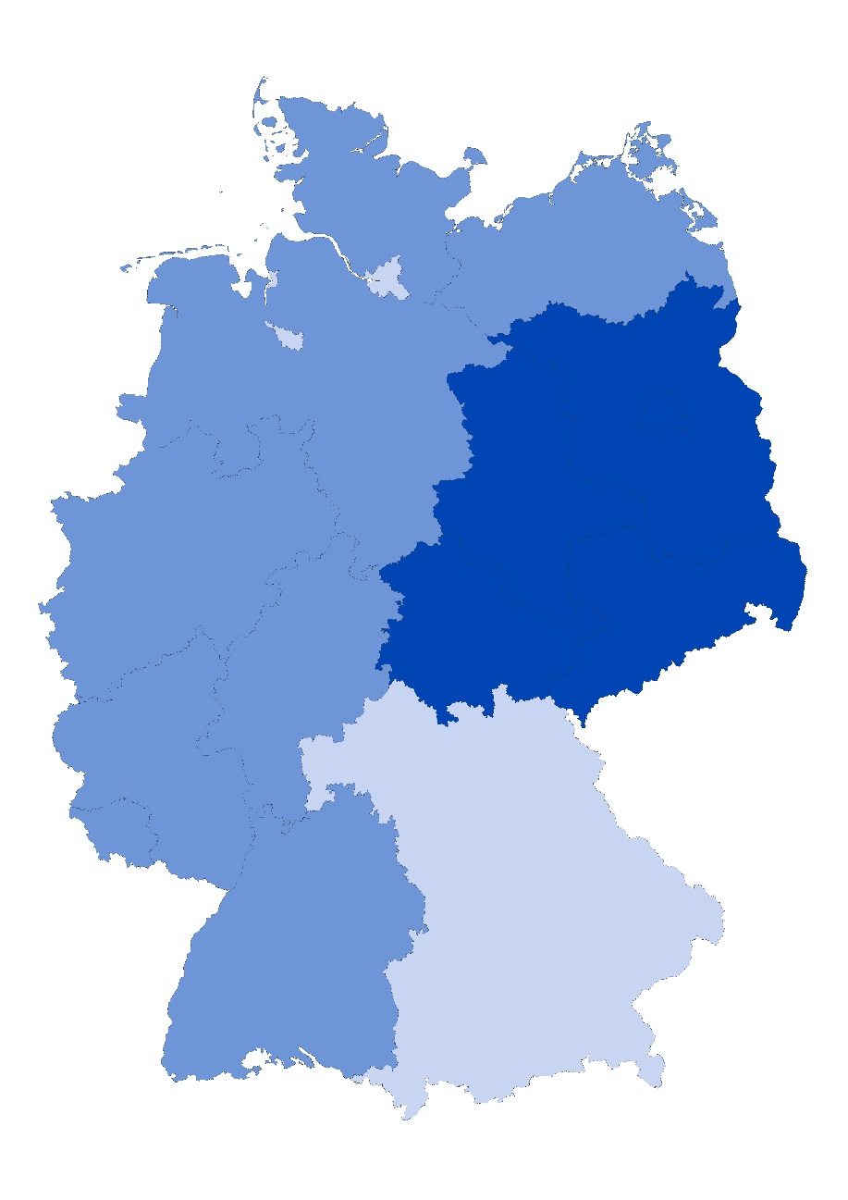

 | bis 26,3% | unter Bundesdurchschnitt
 | 26,4% bis 35,2% | im Bundesdurchschnitt
 | ab 35,3% | über Bundesdurchschnitt

Hinweis: Zur Bildung der Klassen wurde der Mittelwert (30,8%) und die Spannweite (26,5%-Punkte) herangezogen. Die Spannweite geteilt durch 3 ergibt die Klassengröße von rund 8,8%-Punkten. Die mittlere Klasse splittet sich 4,4%-Punkte um den Mittelwert.
Quelle: „Schnellmeldung Integrierte Ausbildungsberichterstattung" auf Basis der Daten der statistischen Ämter des Bundes und der Länder sowie der Bundesagentur für Arbeit, Datenstand: 05.03.2015; Darstellung des Bundesinstituts für Berufsbildung

